名寄せ検索画面
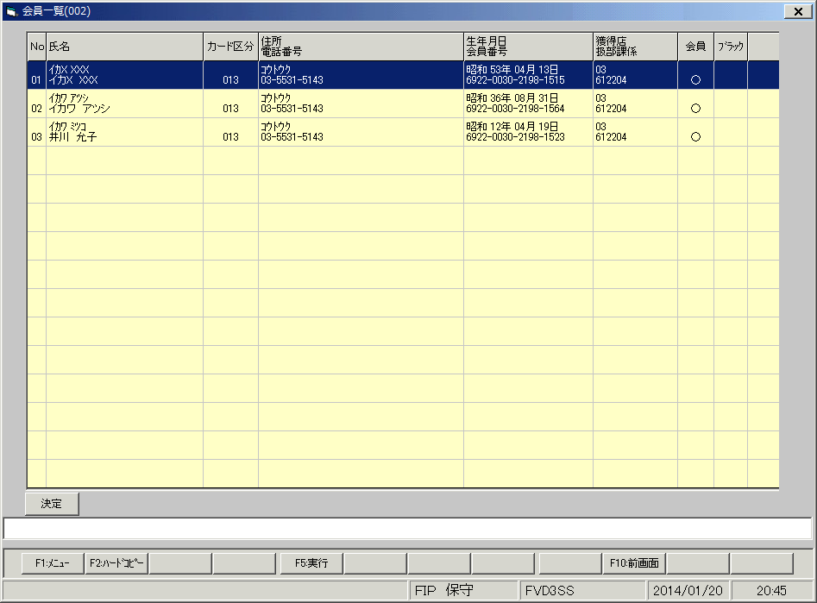
●現行環境

●新環境（修正前）

